Лист1
Виставкові стенди

 |  |  | ЛЕГКЕ ТА ЗРУЧНЕ КОРИСТУВАННЯ
 |  |  | БЕЗКОШТОВНА ДОСТАВКА
Прайс - лист станом на 18. 08. 2021 р. |  |  | ВАГА СТЕНДІВ до 5 КГ
Код | Найменування продукції | Фото |  | Ціна
В-105 | Стенд на 5 полиць 1000х500х1200 h * найкращий варіант для дитячих бібліотек | 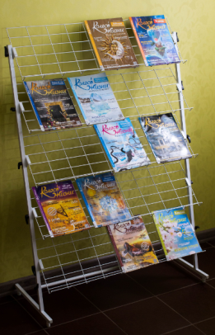 |  | 1360
В-99 | Стенд для періодики 850х500х1800 h * надійно утримує газети та журнали | 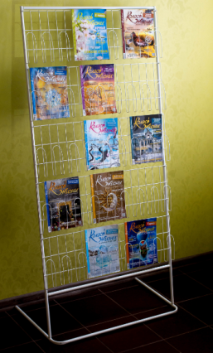 |  | 1480 грн.
В-100 | Стенд на 7 полиць 1000х500х1800 h * підходить для всіх видів книг, журналів, газет | 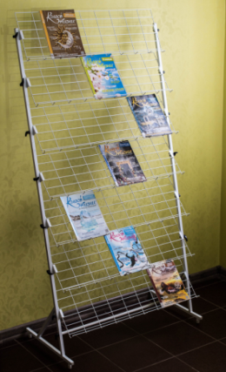 |  | 1580 грн.
 | Контактна інформація:
е-mail: | bibtehnika@ukr.net | телефони: (050) 401-90-37
сайт: | https://bibtehnika.in.ua | (098) 612-19-72

Безкоштовна доставка замовлень через відділення Нової пошти
Ви можете замовити кур'єрську доставку за адресою.
Повідомте про це менеджера при оформленні замовлення.

